참여자 명단
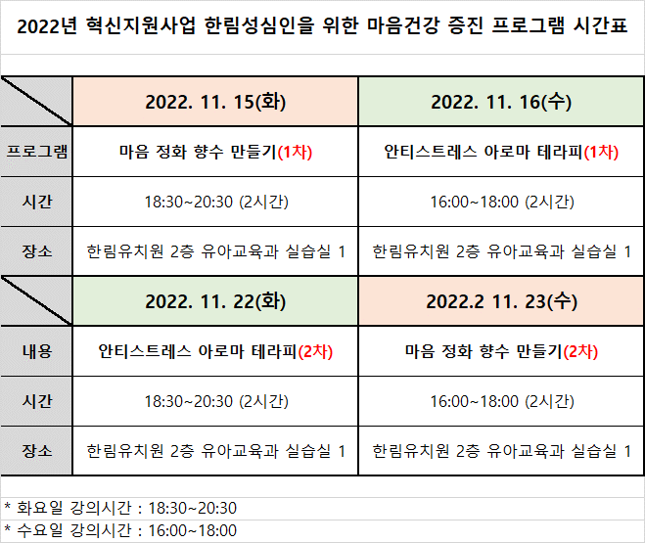
2022년 혁신지원사업 한림성심인을 위한 마음건강 증진 프로그램 참여자 명단
순번 | 신청 프로그램 | 일자 | 시간 | 장소 | 학과 | 학번 | 학년 | 성명 | 연락처 | 이메일
예시 | 학생 작성 부분 | 신청 프로그램 선택 시 자동으로 채워짐 |  |  | 학생 작성 부분
 | 마음 정화 향수 만들기(1차) | 2022. 11. 15(화) | 18:30~20:30 (2시간) | 한림유치원 2층 유아교육과 실습실 1 | 간호학과 | 202212345 | 1 | 김성심 | 010-1234-5678 | abc123@naver.com
1 |  | #N/A | #N/A | #N/A
2 |  | #N/A | #N/A | #N/A
3 |  | #N/A | #N/A | #N/A
4 |  | #N/A | #N/A | #N/A
5 |  | #N/A | #N/A | #N/A
6 |  | #N/A | #N/A | #N/A
7 |  | #N/A | #N/A | #N/A
8 |  | #N/A | #N/A | #N/A
9 |  | #N/A | #N/A | #N/A
10 |  | #N/A | #N/A | #N/A

* 선착순 신청: 수강인원이 제한되어 있으므로, 꼭 참여할 수 있는 학생만 신청 바람 (연락없이 불참할 경우 추후 프로그램 참여에 불이익이 있을 수 있습니다, 불참 시 최소 하루 전 연락 바랍니다)
* 프로그램 수강이 확정된 학생에게는 개별적으로 연락 예정(11월 둘째주)
* 프로그램 불참 인원 발생 시 대기자들에게 순차적으로 연락 예정
* 같은 과정의 프로그램 중복신청 불가 예시: 마음 정화 향수 만들기(1차) + 마음 정화 향수 만들기(2차) → 신청불가
* 다른 과정의 프로그램 중복신청 가능 예시: 마음 정화 향수 만들기(1차) + 안티스트레스 아로마테라피(2차) → 신청가능
* 제출기한: 2022. 11. 8(화) 14:00까지
* 제출방법: 학생 본인이 직접 신청, 이메일 제출(sjlim@hsc.ac.kr)

